2018_12_data
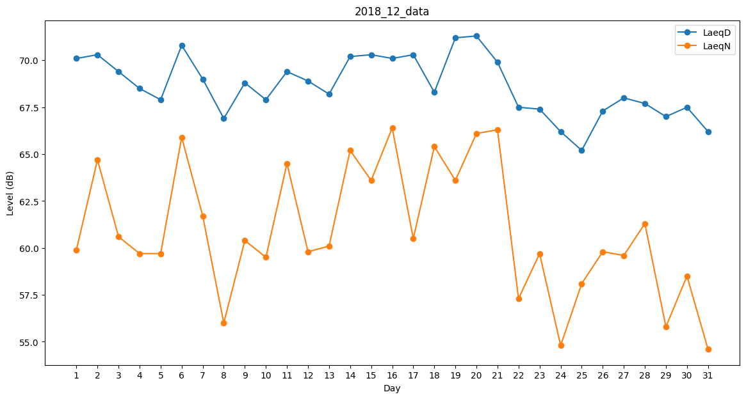
Day | LaeqD | LaeqN
1 | 70.1 | 59.9
2 | 70.3 | 64.7
3 | 69.4 | 60.6
4 | 68.5 | 59.7
5 | 67.9 | 59.7
6 | 70.8 | 65.9
7 | 69 | 61.7
8 | 66.9 | 56
9 | 68.8 | 60.4
10 | 67.9 | 59.5
11 | 69.4 | 64.5
12 | 68.9 | 59.8
13 | 68.2 | 60.1
14 | 70.2 | 65.2
15 | 70.3 | 63.6
16 | 70.1 | 66.4
17 | 70.3 | 60.5
18 | 68.3 | 65.4
19 | 71.2 | 63.6
20 | 71.3 | 66.1
21 | 69.9 | 66.3
22 | 67.5 | 57.3
23 | 67.4 | 59.7
24 | 66.2 | 54.8
25 | 65.2 | 58.1
26 | 67.3 | 59.8
27 | 68 | 59.6
28 | 67.7 | 61.3
29 | 67 | 55.8
30 | 67.5 | 58.5
31 | 66.2 | 54.6

